Linie
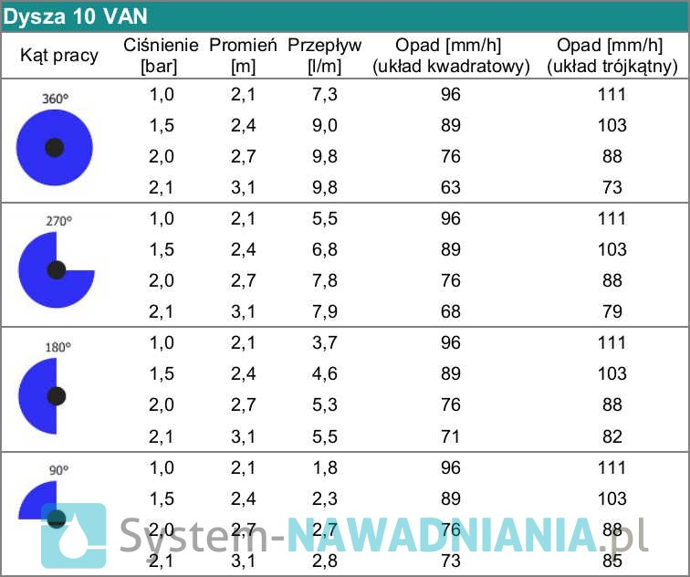
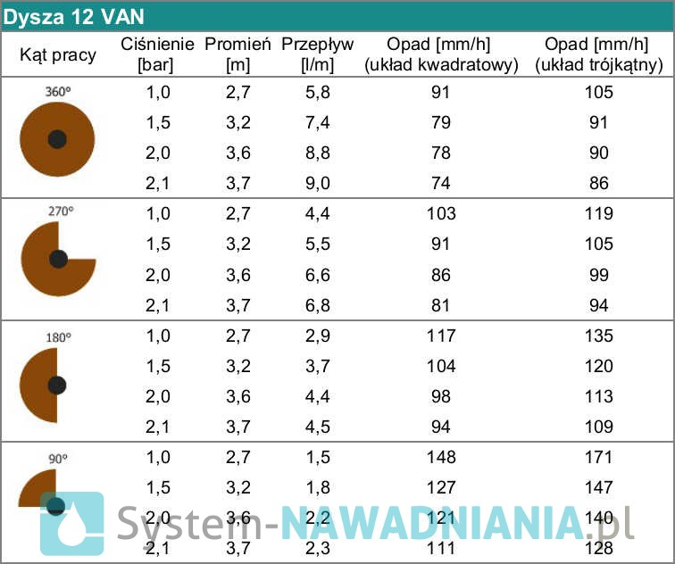
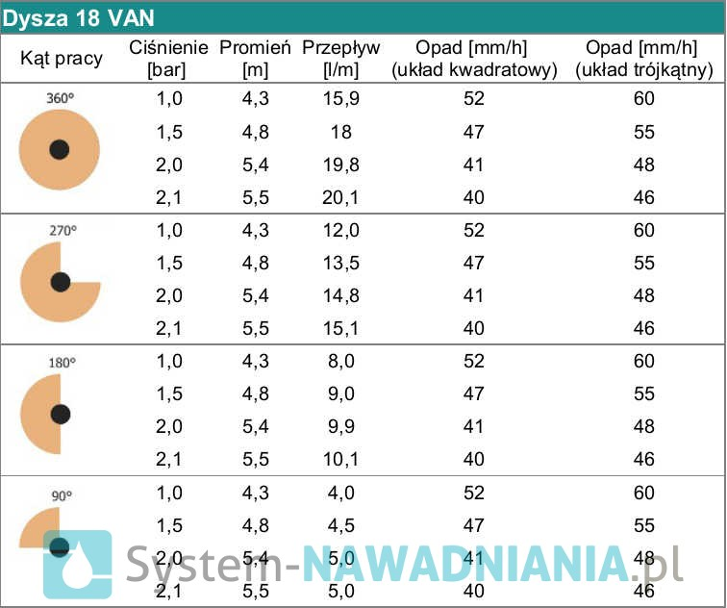
Linia 1 | VAN18 | VAN18 | VAN18 | VAN18 | VAN12 | VAN12 | Suma l/min
Promień | 4.50 | 4.47 | 4.53 | 5.00 | 3.21 | 3.18
Kąt | 90 | 180 | 90 | 90 | 90 | 90
Wydatek l/min | 4.20 | 8.50 | 4.20 | 4.70 | 1.80 | 1.80 | 25.20

Linia 2 | VAN18 | VAN18 | VAN18 | VAN18 | VAN12
Promień | 90 | 90 | 5.00 | 5.00 | 3.65
Kąt | 4.6 | 4.91 | 90 | 180 | 360
Wydatek l/min | 4.30 | 4.60 | 4.70 | 9.40 | 8.90 |  | 31.90

Linia 3 | VAN10 | VAN10 | VAN10
Promień | 2.49 | 2.42 | 2.49
Kąt | 90 | 90 | 180
Wydatek l/min | 2.4 | 2.3 | 4.7 |  |  |  | 9.4

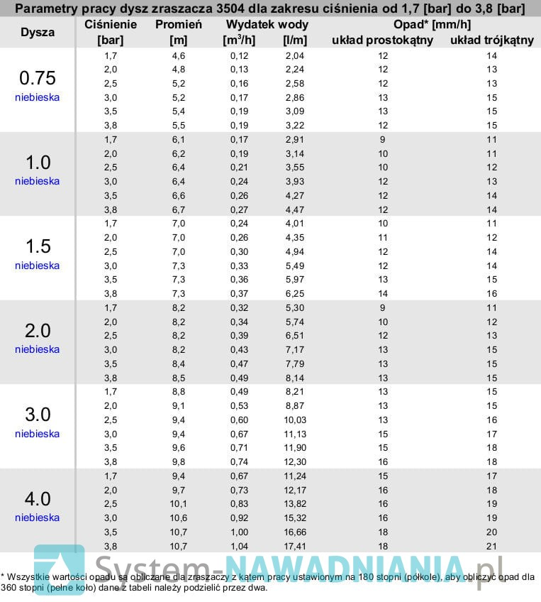
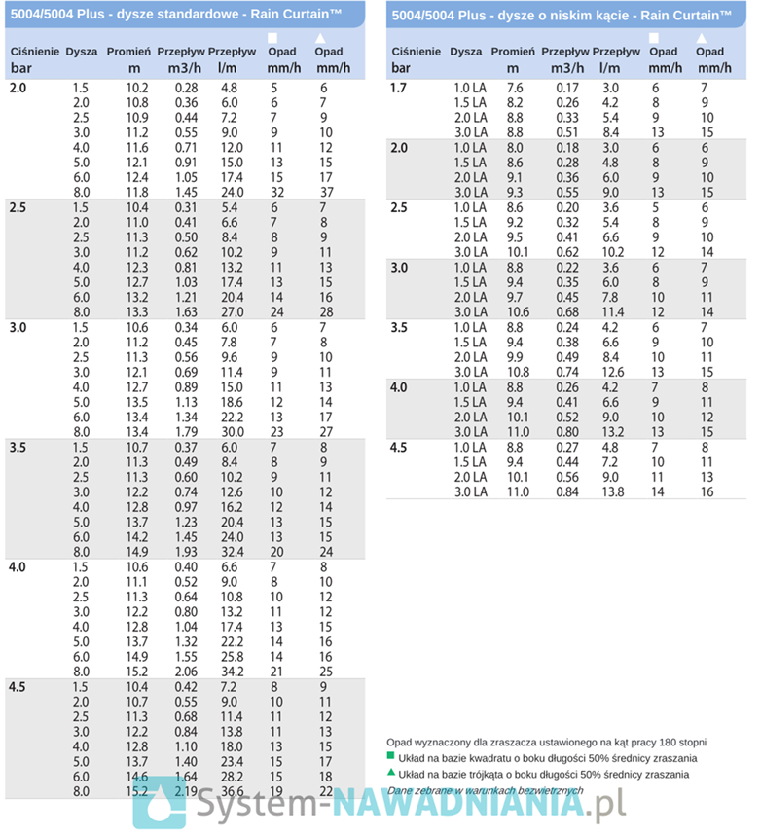
Linia 4 | VAN18 | VAN10 | VAN10 | VAN10 | VAN10
Promień | 4.63 | 2.96 | 2.77 | 2.61 | 2.52
Kąt | 90 | 180 | 180 | 180 | 270
Wydatek l/min | 4.40 | 5.40 | 5.30 | 5.20 | 7.00 |  | 27.30

Linia 5 | Turb 5004 | Turb 5004
Promień | 8.31 | 9.29
Kąt | 90 | 90
Wydatek l/min | 5.40 | 5.40 |  |  |  |  | 10.80

Linia 6 | Turb 3504 | Turb 3504
Promień | 7.18 | 5
Kąt | 190 | 270
Wydatek l/min | 5.49 | 2.58 |  |  |  |  | 8.07

Linia 7 | Turb 3504 | Turb 3504 | Turb 3504
Promień | 7.05 | 6.8 | 7.05
Kąt | 80 | 110 | 180
Wydatek l/min | 1.10 | 1.51 | 2.47 |  |  |  | 5.08

